#Estimativa-APF#
APF (Método de estimativa de tamanho de sistema)
Instruções de Preenchimento
As colunas em amarelo escuro são prenchidas durante a contagem e normalmente não são alteradas durante a execução do projeto.
As colunas em amarelo claro são preenchidas durante
As células em branco contém fórmulas e não devem ser editadas
1
2
3
4
Funções de Dados (Arquivo/Tabela) |  | Funções de Transacionais (caso de uso/história) |  | Funções de Dados |  |  |  |  | Fator de Ajuste
Arquivos/Tabelas | Complexidade | Caso de Uso/História | Complexidade | Tipo de Função | Simples | Média | Complexa | Contribuição | Características do sistema | GI
Cliente | Simples | Manter Vendedores | Simples | ALI | 6 | 0 | 0 | 24 | Comunicação de Dados | 3
Produtos | Simples | Visualizar estatísticas | Simples | AIE |  |  |  | 0 | Processamento de Dados Distribuído | 2
Pedidos | Simples | Cadastrar produtos | Simples | Funções Transacionais |  |  |  |  | Desempenho | 3
Preço | Simples | Acessar estoque | Simples | Tipo de Função | Simples | Média | Complexa | Contribuição | Utilização de Equipamento | 2
Vendedores | Simples | Manter Clientes | Simples | EE | 6 | 0 | 0 | 18 | Volume de Transações | 3 | x
Estoque | Simples | Manter pedido | Simples | SE | 1 | 0 | 0 | 4 | Entrada de Dados On-line | 4
 |  | Acessar pedidos | Simples | CE | 2 | 0 | 0 | 6 | Usabilidade | 4
 |  | Efetuar login no sistema | Simples | PFNA - Pontos de Função Não Ajustados: |  |  |  | 52 | Atualização On-line | 4
 |  | Cadastrar empresas | Simples |  |  |  |  |  | Processamento Complexo | 2
 |  |  | Simples |  |  |  |  |  | Reusabilidade | 2
 |  |  |  |  |  |  |  |  | Facilidade de Implantação | 3
 |  |  |  |  |  |  |  |  | Facilidade Operacional | 3
 |  |  |  |  |  |  |  |  | Múltiplos Locais e Organizações do Usuário | 1
 |  |  |  |  |  |  |  |  | Manutenibilidade | 3
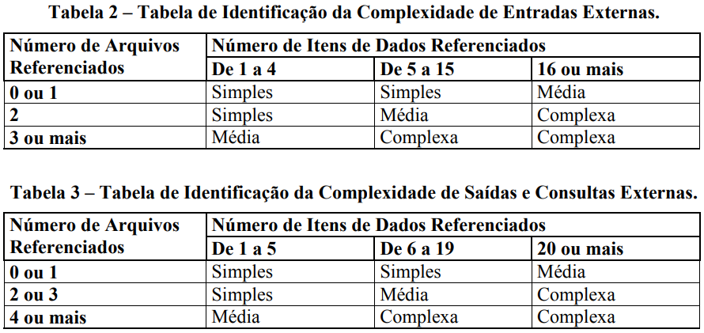
 |  |  |  |  |  |  |  |  | NIT - Nível de Influência Total: | 39
 |  |  |  |  |  |  |  |  | VFA - Valor do Fator de Ajuste: | 1.04
 |  |  |  |  |  |  |  |  | PFA - Pontos de Função Ajustados: | 54.08
 |  |  |  |  |  |  |  |  | Produtividade da Tecnologia Escolhida (hs/pto): | 19
 |  |  |  |  |  |  |  |  | Esforço estimado (Horas): | 1028

#Planejamento-APF#
Esta planilha deve ser utilizada como sugestão ou base para o planejamento inicial

Planejamento Estimado |  |  | Estimativa de distribuição de esforço por Fase (horas)
Esforço total estimado | 1028 | horas | DISCIPLINAS | Iniciação |  | Elaboração |  | Construção |  | Transição
Ajuste base histórica (margem de erro da estimativa) | 0% | % de erro |  | Horas |  | Horas |  | Horas |  | Horas |  | Totais/Disciplina
Esforço total ajustado | 1028 | horas |  | 51 | 5% | 206 | 20% | 668 | 65% | 103 | 10%
Qde de pessoas (Desenvolvedores) | 3 |  | Requisitos | 28 | 55% | 62 | 30% | 80 | 12% | 5 | 5% | 175
Jornada de trabalho (semanal por desenvolvedor) | 20 | horas/semana | Análise e Design | 8 | 15% | 41 | 20% | 67 | 10% | 5 | 5% | 121
Número de semanas por sprint | 2 | semanas | Implementação | 1 | 2% | 41 | 20% | 267 | 40% | 15 | 15% | 325
Capacidade estimada do time/sprint | 120 | horas | Teste | 3 | 5% | 16 | 8% | 67 | 10% | 10 | 10% | 96
Qde de semanas estimada | 17 | semanas | Implantação | 0 | 0% | 4 | 2% | 33 | 5% | 10 | 10% | 48
Qde de meses estimada | 4 | meses | Desenvolvimento | 40 | 77% | 164 | 80% | 514 | 77% | 46 | 45%
Qde de Sprints sugerido | 9 | Sprints | Gerenciamento de Configuração | 2 | 3% | 16 | 8% | 87 | 13% | 31 | 30% | 136
 |  |  | Gerenciamento de Projeto | 10 | 20% | 25 | 12% | 67 | 10% | 26 | 25% | 127
 |  |  | Gerenciamento do Projeto | 12 | 23% | 41 | 20% | 154 | 23% | 57 | 55%
Análise Financeira |  |  | Totais/Fase | 51 | 100% | 206 | 100% | 668 | 100% | 103 | 100% | 1028
Valor hora média desenvolvedor | R$ 50.00
Custo direto | R$ 51,376.00
Observar a capacidade do time para dimensionar o esforço nos sprints.
Percentual do custo indireto | 20%
Custo indireto | R$ 10,275.20
Custo total | R$ 61,651.20
Percentual de lucro desejado | 20%
Valor lucro | R$ 12,330.24
Preço final | R$ 73,981.44

